按部门统计
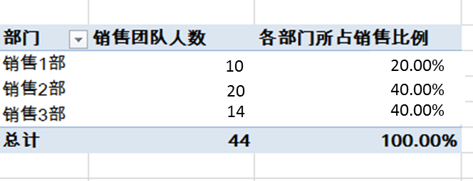
行标签 | 销售团队人数 | 各部门所占销售比例
销售1部 | 15 | 36.61%
销售2部 | 15 | 33.99%
销售3部 | 14 | 29.40%
总计 | 44 | 100.00%

销售评估
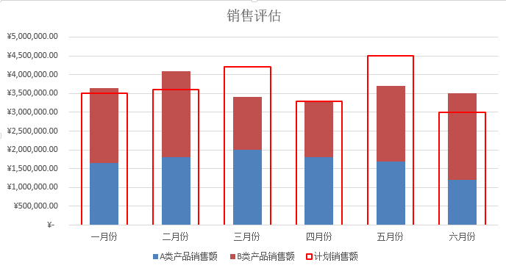
Contoso公司上半年销售评估
 | 一月份 | 二月份 | 三月份 | 四月份 | 五月份 | 六月份
A类产品销售额 | ¥1,650,000.00 | ¥1,800,000.00 | ¥2,000,000.00 | ¥1,800,000.00 | ¥1,700,000.00 | ¥1,200,000.00
B类产品销售额 | ¥2,000,000.00 | ¥2,300,000.00 | ¥1,400,000.00 | ¥1,500,000.00 | ¥2,000,000.00 | ¥2,300,000.00
计划销售额 | ¥3,500,000.00 | ¥3,600,000.00 | ¥4,200,000.00 | ¥3,300,000.00 | ¥4,500,000.00 | ¥3,000,000.00

销售评估

